Modelo_VF_0
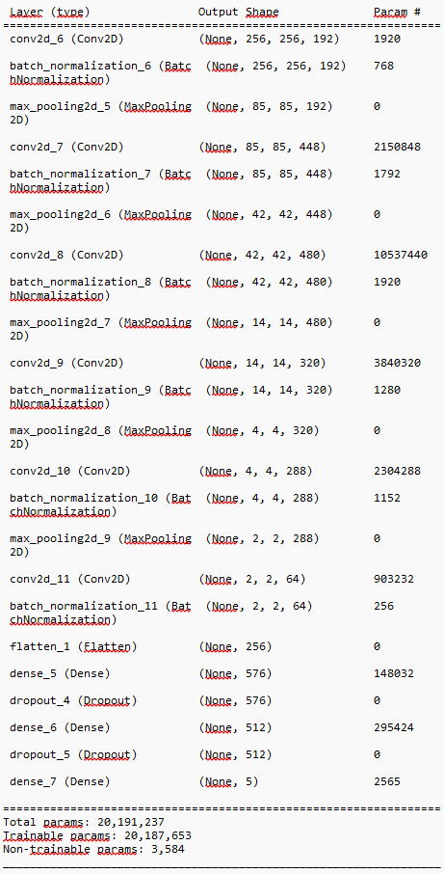
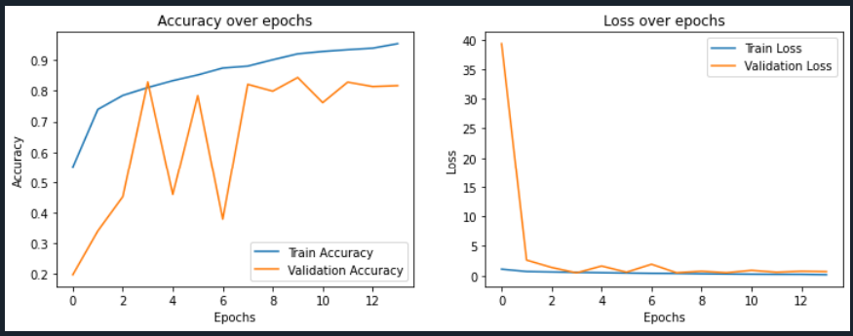

 | Modelo | num_conv_layers | Filtros (filters_) | Tipo de Pooling (pool_type_) | num_dense_layers | Unidades Densas (dense_units_) | Capas de Dropout Convolucional (dropout_conv_) | Capas de Dropout Densas (dropout_dense_) | Tipo de Activación (activation_type_) | Batch Normalization | Global Pooling (global_pooling_type_) | Total de Parámetros | Parámetros Entrenables | Parámetros No Entrenables | Tamaño de la Entrada (input_shape)
 | Modelo VF 0 | 6 | 192, 448, 480, 320, 288, 64 | Max, Max, Max, Max, Max, Max, Flatten | 3 | 576, 512, 5 | Ninguna (no se utiliza Dropout en conv layers) | 0.3 en cada capa densa excepto la última | ReLU en conv, Softmax en salida | Sí (Batch Norm en cada capa conv) | No se utiliza | 20,191,237 | 20,187,653 | 3.584 | (256, 256, 3)
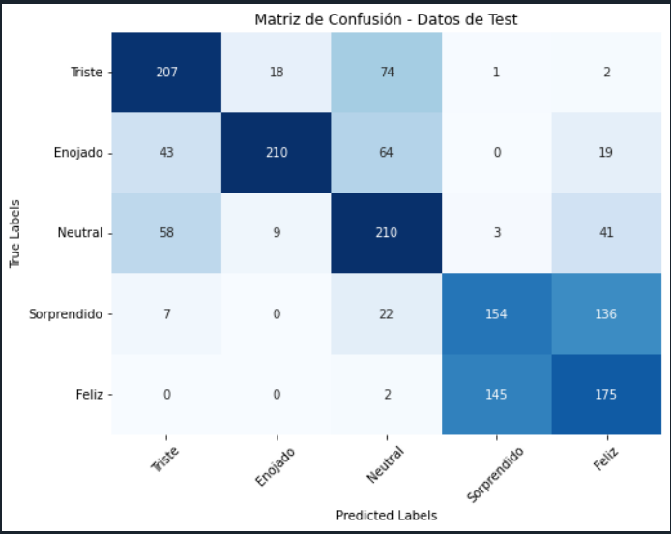
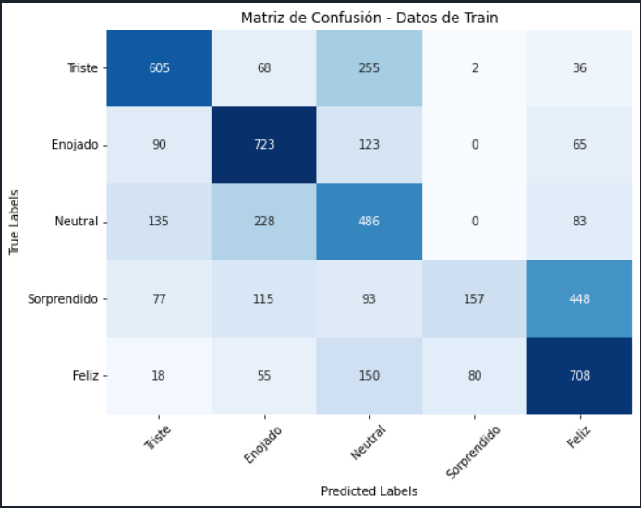

Test |  |  |  |  |  |  |  |  |  | Train
 | Etiqueta_Modelo | Triste | Enojado | Neutral | Sorprendido | Feliz |  |  |  |  | Etiqueta_Modelo | Triste | Enojado | Neutral | Sorprendido | Feliz
Real | Triste | 207 | 18 | 74 | 1 | 2 | 302 |  |  | Real | Triste | 605 | 68 | 255 | 2 | 36 | 966
 | Enojado | 43 | 210 | 64 | - | 19 | 336 |  |  |  | Enojado | 90 | 723 | 123 | - | 65 | 1,001
 | Neutral | 58 | 9 | 210 | 3 | 41 | 321 |  |  |  | Neutral | 135 | 228 | 486 | - | 83 | 932
 | Sorprendido | 7 | - | 22 | 154 | 136 | 319 |  |  |  | Sorprendido | 77 | 115 | 93 | 157 | 448 | 890
 | Feliz | - | - | 2 | 145 | 175 | 322 |  |  |  | Feliz | 18 | 55 | 150 | 80 | 708 | 1,011
 |  | 315 | 237 | 372 | 303 | 373 | 956 | Diagonal |  |  |  | 925 | 1,189 | 1,107 | 239 | 1,340 | 2679 | Diagonal
 |  |  |  |  |  |  | 1,600 | Total |  |  |  |  |  |  |  |  | 4,800 | Total
 |  |  |  |  |  |  | 59.75% | Precisión |  |  |  |  |  |  |  |  | 55.81% | Precisión

Test |  |  |  |  |  |  |  |  |  | Train
 | Etiqueta_Modelo | Triste | Enojado | Neutral | Sorprendido | Feliz |  |  |  |  | Etiqueta_Modelo | Triste | Enojado | Neutral | Sorprendido | Feliz
Real | Triste | 12.94% | 1.13% | 4.63% | 0.06% | 0.13% | 18.88% |  |  | Real | Triste | 12.60% | 1.42% | 5.31% | 0.04% | 0.75% | 20.13%
 | Enojado | 2.69% | 13.13% | 4.00% | 0.00% | 1.19% | 21.00% |  |  |  | Enojado | 1.88% | 15.06% | 2.56% | 0.00% | 1.35% | 20.85%
 | Neutral | 3.63% | 0.56% | 13.13% | 0.19% | 2.56% | 20.06% |  |  |  | Neutral | 2.81% | 4.75% | 10.13% | 0.00% | 1.73% | 19.42%
 | Sorprendido | 0.44% | 0.00% | 1.38% | 9.63% | 8.50% | 19.94% |  |  |  | Sorprendido | 1.60% | 2.40% | 1.94% | 3.27% | 9.33% | 18.54%
 | Feliz | 0.00% | 0.00% | 0.13% | 9.06% | 10.94% | 20.13% |  |  |  | Feliz | 0.38% | 1.15% | 3.13% | 1.67% | 14.75% | 21.06%
 |  | 19.69% | 14.81% | 23.25% | 18.94% | 23.31% | 1 | Total |  |  |  | 19.27% | 24.77% | 23.06% | 4.98% | 27.92% | 1 | Total

Test |  |  |  |  |  |  |  |  |  | Train
 | Etiqueta_Modelo | Triste | Enojado | Neutral | Sorprendido | Feliz |  |  |  |  | Etiqueta_Modelo | Triste | Enojado | Neutral | Sorprendido | Feliz
Etiqueta Manual | Triste | 68.54% | 5.96% | 24.50% | 0.33% | 0.66% | 100% |  |  | Etiqueta Manual | Triste | 62.63% | 7.04% | 26.40% | 0.21% | 3.73% | 100%
 | Enojado | 12.80% | 62.50% | 19.05% | 0.00% | 5.65% | 100% |  |  |  | Enojado | 8.99% | 72.23% | 12.29% | 0.00% | 6.49% | 100%
 | Neutral | 18.07% | 2.80% | 65.42% | 0.93% | 12.77% | 100% |  |  |  | Neutral | 14.48% | 24.46% | 52.15% | 0.00% | 8.91% | 100%
 | Sorprendido | 2.19% | 0.00% | 6.90% | 48.28% | 42.63% | 100% |  |  |  | Sorprendido | 8.65% | 12.92% | 10.45% | 17.64% | 50.34% | 100%
 | Feliz | 0.00% | 0.00% | 0.62% | 45.03% | 54.35% | 100% |  |  |  | Feliz | 1.78% | 5.44% | 14.84% | 7.91% | 70.03% | 100%
 |  |  |  |  |  |  | 59.75% |  |  |  |  |  |  |  |  |  | 55.81% | Precisión
 |  |  |  |  |  |  | Precisión

Modelo_VF_2
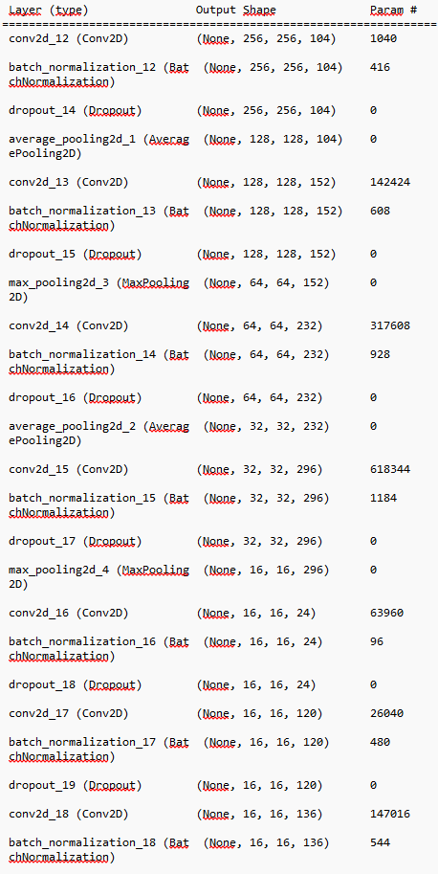

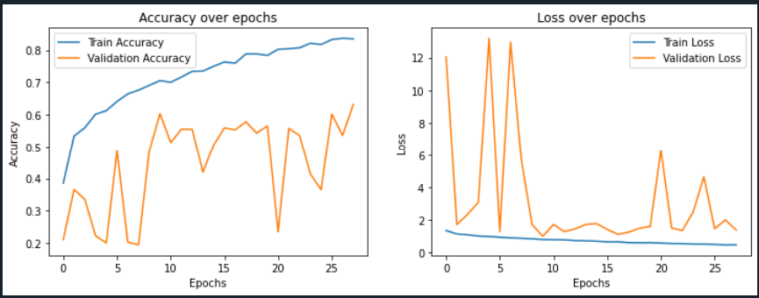

 | Modelo | num_conv_layers | Filtros (filters_) | Tipo de Pooling (pool_type_) | num_dense_layers | Unidades Densas (dense_units_) | Capas de Dropout Convolucional (dropout_conv_) | Capas de Dropout Densas (dropout_dense_) | Tipo de Activación (activation_type_) | Batch Normalization | Global Pooling (global_pooling_type_) | Total de Parámetros | Parámetros Entrenables | Parámetros No Entrenables | Tamaño de la Entrada (input_shape)
 | Modelo VF 2 | 12 | 104, 152, 232, 296, 24, 120, 136, 8, 328, 408, 104, 8 | Average, Max, Average, Max, ..., Global Average | 5 | 408, 88, 472, 328, 5 | Sí (0.5 después de cada capa convolucional) | Sí (0.3 después de cada capa densa excepto la última) | ReLU | Sí | GlobalAveragePooling2D | 3,190,629 | 3,186,789 | 3.84 | (256, 256, 3)
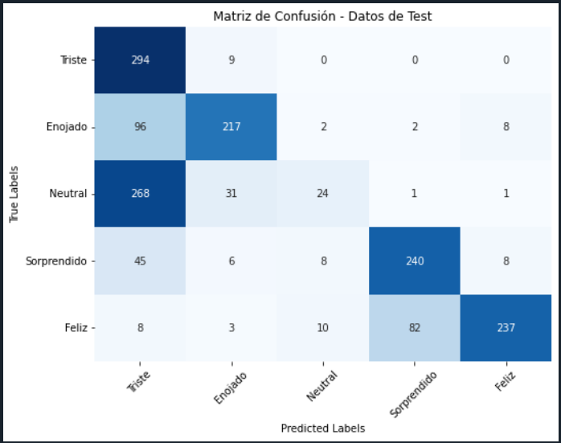
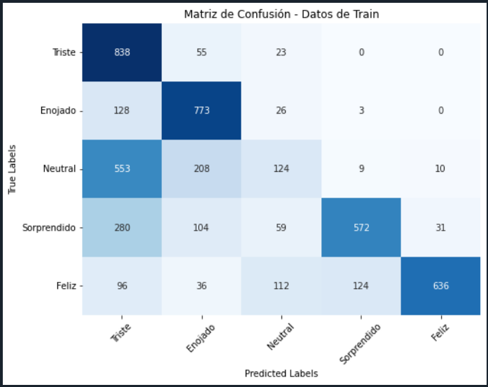

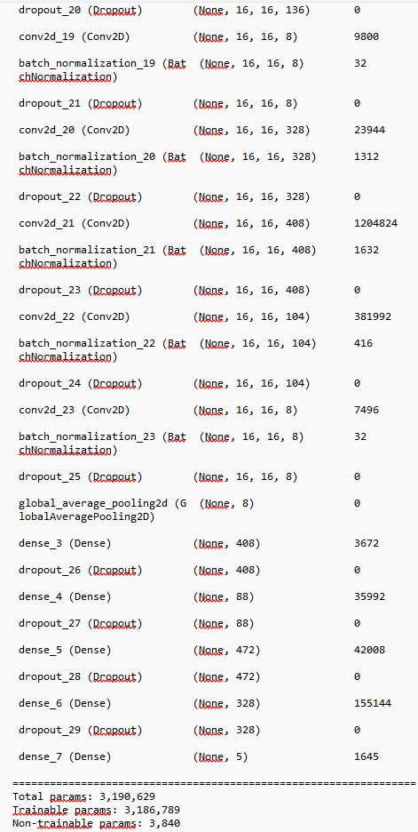

Test |  |  |  |  |  |  |  |  |  | Train
 | Etiqueta_Modelo | Triste | Enojado | Neutral | Sorprendido | Feliz |  |  |  |  | Etiqueta_Modelo | Triste | Enojado | Neutral | Sorprendido | Feliz
Real | Triste | 294 | 9 | - | - | - | 303 |  |  | Real | Triste | 838 | 55 | 23 | - | - | 916
 | Enojado | 96 | 217 | 2 | 2 | 8 | 325 |  |  |  | Enojado | 128 | 773 | 26 | 3 | - | 930
 | Neutral | 268 | 31 | 24 | 1 | 1 | 325 |  |  |  | Neutral | 553 | 208 | 124 | 9 | 10 | 904
 | Sorprendido | 45 | 6 | 8 | 240 | 8 | 307 |  |  |  | Sorprendido | 280 | 104 | 59 | 572 | 31 | 1,046
 | Feliz | 8 | 3 | 10 | 82 | 237 | 340 |  |  |  | Feliz | 96 | 36 | 112 | 124 | 636 | 1,004
 |  | 711 | 266 | 44 | 325 | 254 | 1012 | Diagonal |  |  |  | 1,895 | 1,176 | 344 | 708 | 677 | 2943 | Diagonal
 |  |  |  |  |  |  | 1,600 | Total |  |  |  |  |  |  |  |  | 4,800 | Total
 |  |  |  |  |  |  | 63.25% | Precisión |  |  |  |  |  |  |  |  | 61.31% | Precisión

Test |  |  |  |  |  |  |  |  |  | Train
 | Etiqueta_Modelo | Triste | Enojado | Neutral | Sorprendido | Feliz |  |  |  |  | Etiqueta_Modelo | Triste | Enojado | Neutral | Sorprendido | Feliz
Real | Triste | 18.38% | 0.56% | 0.00% | 0.00% | 0.00% | 18.94% |  |  | Real | Triste | 17.46% | 1.15% | 0.48% | 0.00% | 0.00% | 19.08%
 | Enojado | 6.00% | 13.56% | 0.13% | 0.13% | 0.50% | 20.31% |  |  |  | Enojado | 2.67% | 16.10% | 0.54% | 0.06% | 0.00% | 19.38%
 | Neutral | 16.75% | 1.94% | 1.50% | 0.06% | 0.06% | 20.31% |  |  |  | Neutral | 11.52% | 4.33% | 2.58% | 0.19% | 0.21% | 18.83%
 | Sorprendido | 2.81% | 0.38% | 0.50% | 15.00% | 0.50% | 19.19% |  |  |  | Sorprendido | 5.83% | 2.17% | 1.23% | 11.92% | 0.65% | 21.79%
 | Feliz | 0.50% | 0.19% | 0.63% | 5.13% | 14.81% | 21.25% |  |  |  | Feliz | 2.00% | 0.75% | 2.33% | 2.58% | 13.25% | 20.92%
 |  | 44.44% | 16.63% | 2.75% | 20.31% | 15.88% | 1 | Total |  |  |  | 39.48% | 24.50% | 7.17% | 14.75% | 14.10% | 1 | Total

Test |  |  |  |  |  |  |  |  |  | Train
 | Etiqueta_Modelo | Triste | Enojado | Neutral | Sorprendido | Feliz |  |  |  |  | Etiqueta_Modelo | Triste | Enojado | Neutral | Sorprendido | Feliz
Etiqueta Manual | Triste | 97.03% | 2.97% | 0.00% | 0.00% | 0.00% | 100% |  |  | Real | Triste | 91.48% | 6.00% | 2.51% | 0.00% | 0.00% | 100%
 | Enojado | 29.54% | 66.77% | 0.62% | 0.62% | 2.46% | 100% |  |  |  | Enojado | 13.76% | 83.12% | 2.80% | 0.32% | 0.00% | 100%
 | Neutral | 82.46% | 9.54% | 7.38% | 0.31% | 0.31% | 100% |  |  |  | Neutral | 61.17% | 23.01% | 13.72% | 1.00% | 1.11% | 100%
 | Sorprendido | 14.66% | 1.95% | 2.61% | 78.18% | 2.61% | 100% |  |  |  | Sorprendido | 26.77% | 9.94% | 5.64% | 54.68% | 2.96% | 100%
 | Feliz | 2.35% | 0.88% | 2.94% | 24.12% | 69.71% | 100% |  |  |  | Feliz | 9.56% | 3.59% | 11.16% | 12.35% | 63.35% | 100%
 |  |  |  |  |  |  | 63.25% |  |  |  |  |  |  |  |  |  | 61.31% | Precisión
 |  |  |  |  |  |  | Precisión

Modelo_Combinado
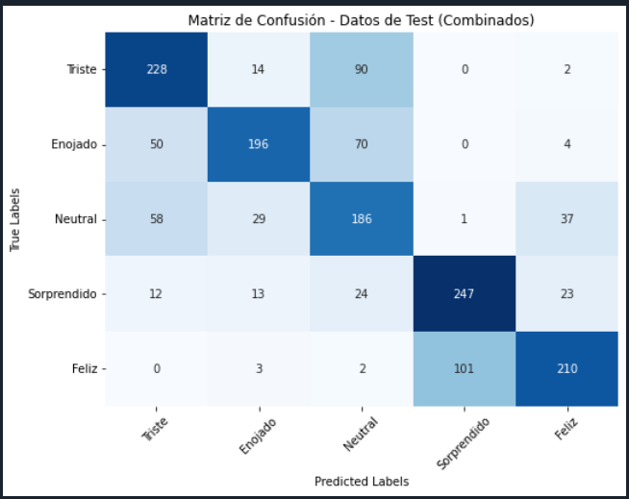
 |  |  |  |  |  |  |  |  |  |  |  |  |  |  |  |  |  | aumentación de datos
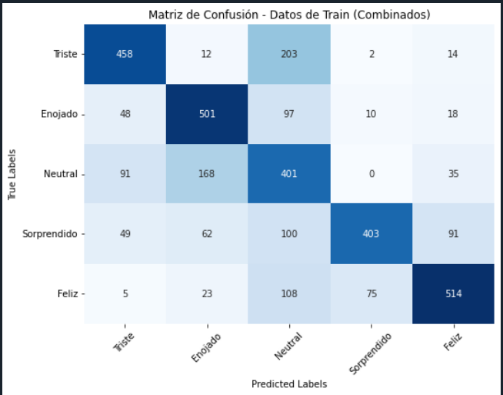

Test |  |  |  |  |  |  |  |  | Train
 | Etiqueta_Modelo | Triste | Enojado | Neutral | Sorprendido | Feliz |  |  |  | Etiqueta_Modelo | Triste | Enojado | Neutral | Sorprendido | Feliz
Real | Triste | 228 | 14 | 90 | - | 2 | 334 |  | Real | Triste | 458 | 12 | 203 | 2 | 14 | 689
 | Enojado | 50 | 196 | 70 | - | 4 | 320 |  |  | Enojado | 48 | 501 | 97 | 10 | 18 | 674
 | Neutral | 58 | 29 | 186 | 1 | 37 | 311 |  |  | Neutral | 91 | 168 | 401 | - | 35 | 695
 | Sorprendido | 12 | 13 | 24 | 247 | 23 | 319 |  |  | Sorprendido | 49 | 62 | 100 | 403 | 91 | 705
 | Feliz | - | 3 | 2 | 101 | 210 | 316 |  |  | Feliz | 5 | 23 | 108 | 75 | 514 | 725
 |  | 348 | 255 | 372 | 349 | 276 | 1067 | Diagonal |  |  | 651 | 766 | 909 | 490 | 672 | 2277 | Diagonal
 |  |  |  |  |  |  | 1,600 | Total |  |  |  |  |  |  |  | 3,488 | Total
 |  |  |  |  |  |  | 66.69% | Precisión |  |  |  |  |  |  |  | 65.28% | Precisión

Test |  |  |  |  |  |  |  |  | Train
 | Etiqueta_Modelo | Triste | Enojado | Neutral | Sorprendido | Feliz |  |  |  | Etiqueta_Modelo | Triste | Enojado | Neutral | Sorprendido | Feliz
Real | Triste | 14.25% | 0.88% | 5.63% | 0.00% | 0.13% | 20.88% |  | Real | Triste | 13.13% | 0.34% | 5.82% | 0.06% | 0.40% | 19.75%
 | Enojado | 3.13% | 12.25% | 4.38% | 0.00% | 0.25% | 20.00% |  |  | Enojado | 1.38% | 14.36% | 2.78% | 0.29% | 0.52% | 19.32%
 | Neutral | 3.63% | 1.81% | 11.63% | 0.06% | 2.31% | 19.44% |  |  | Neutral | 2.61% | 4.82% | 11.50% | 0.00% | 1.00% | 19.93%
 | Sorprendido | 0.75% | 0.81% | 1.50% | 15.44% | 1.44% | 19.94% |  |  | Sorprendido | 1.40% | 1.78% | 2.87% | 11.55% | 2.61% | 20.21%
 | Feliz | 0.00% | 0.19% | 0.13% | 6.31% | 13.13% | 19.75% |  |  | Feliz | 0.14% | 0.66% | 3.10% | 2.15% | 14.74% | 20.79%
 |  | 21.75% | 15.94% | 23.25% | 21.81% | 17.25% | 1 | Total |  |  | 18.66% | 21.96% | 26.06% | 14.05% | 19.27% | 1 | Total

Test |  |  |  |  |  |  |  |  | Train
 | Etiqueta_Modelo | Triste | Enojado | Neutral | Sorprendido | Feliz |  |  |  | Etiqueta_Modelo | Triste | Enojado | Neutral | Sorprendido | Feliz
Etiqueta Manual | Triste | 68.26% | 4.19% | 26.95% | 0.00% | 0.60% | 100% |  | Etiqueta Manual | Triste | 66.47% | 1.74% | 29.46% | 0.29% | 2.03% | 100%
 | Enojado | 15.63% | 61.25% | 21.88% | 0.00% | 1.25% | 100% |  |  | Enojado | 7.12% | 74.33% | 14.39% | 1.48% | 2.67% | 100%
 | Neutral | 18.65% | 9.32% | 59.81% | 0.32% | 11.90% | 100% |  |  | Neutral | 13.09% | 24.17% | 57.70% | 0.00% | 5.04% | 100%
 | Sorprendido | 3.76% | 4.08% | 7.52% | 77.43% | 7.21% | 100% |  |  | Sorprendido | 6.95% | 8.79% | 14.18% | 57.16% | 12.91% | 100%
 | Feliz | 0.00% | 0.95% | 0.63% | 31.96% | 66.46% | 100% |  |  | Feliz | 0.69% | 3.17% | 14.90% | 10.34% | 70.90% | 100%
 |  |  |  |  |  |  | 66.69% |  |  |  |  |  |  |  |  | 65.28%
 |  |  |  |  |  |  | Precisión |  |  |  |  |  |  |  |  | Precisión

